Planilha1
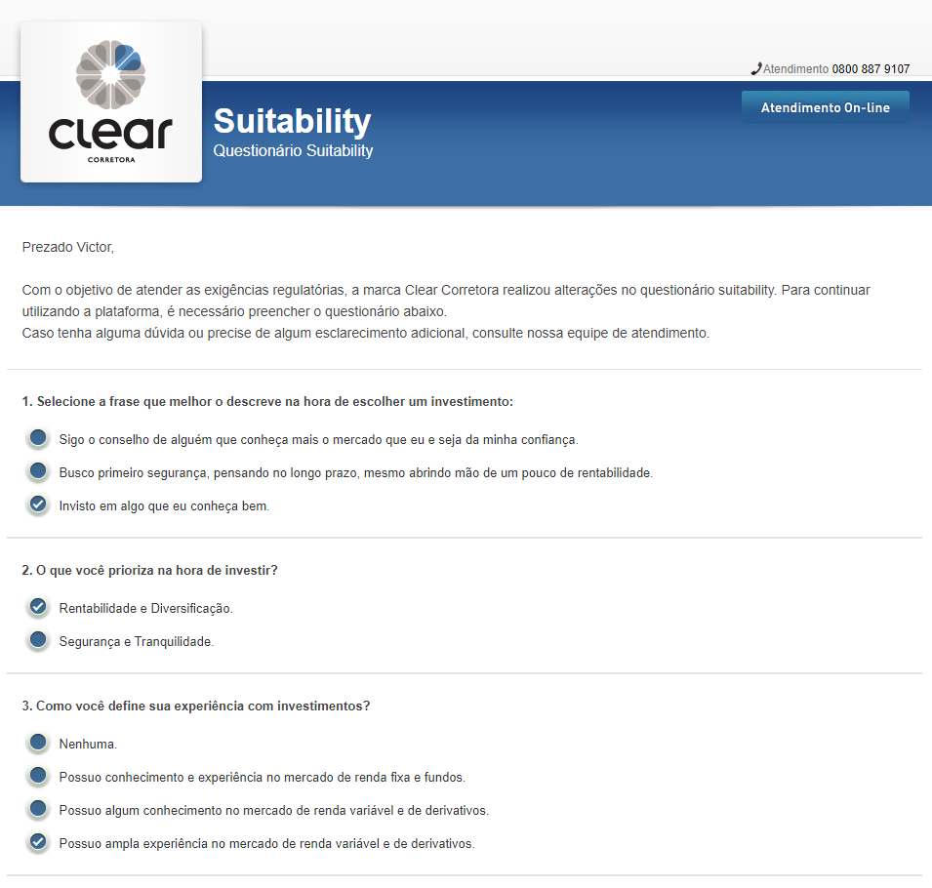
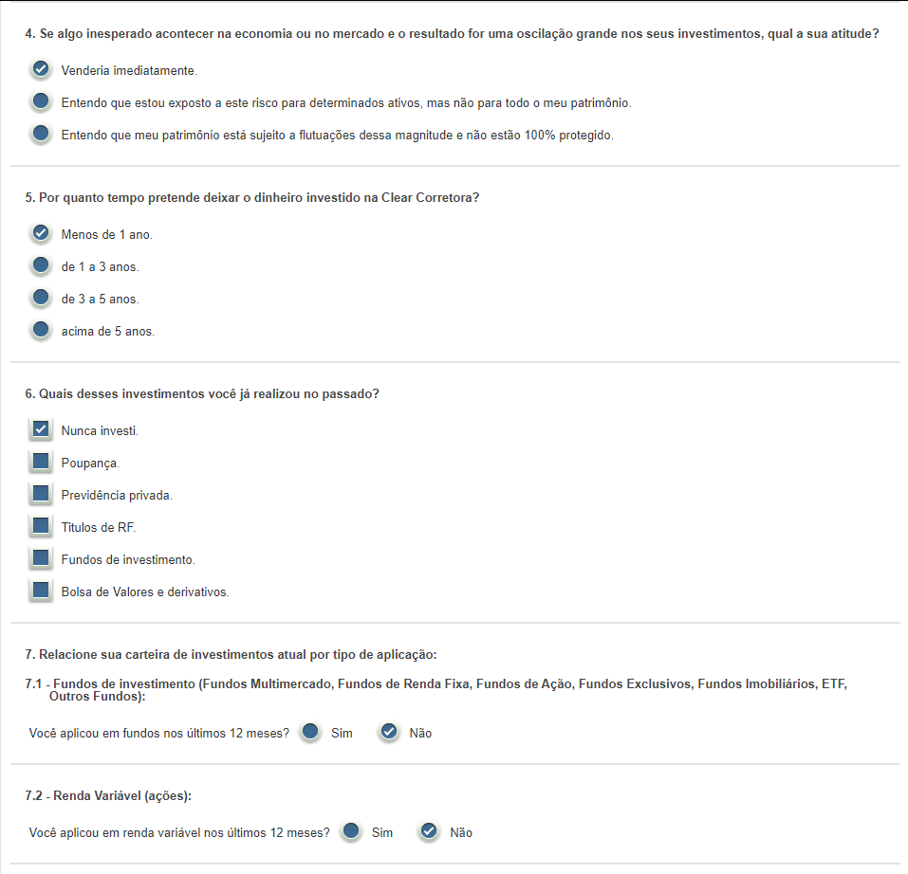
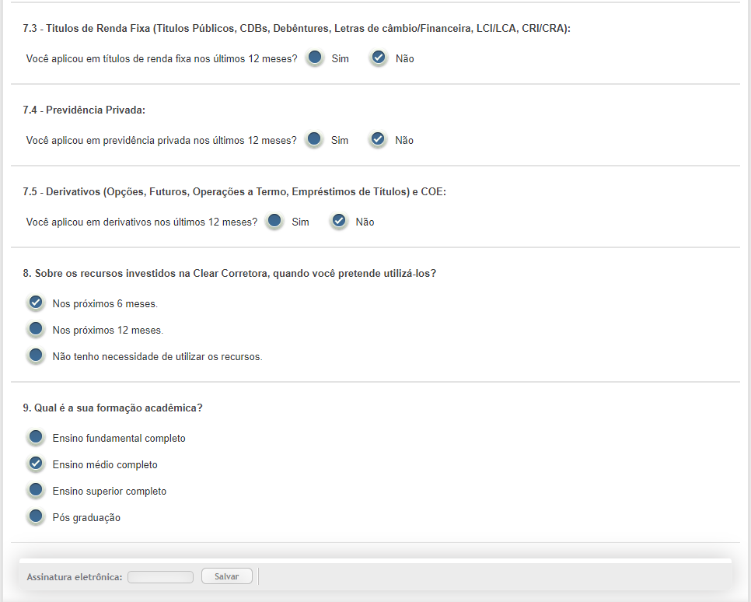
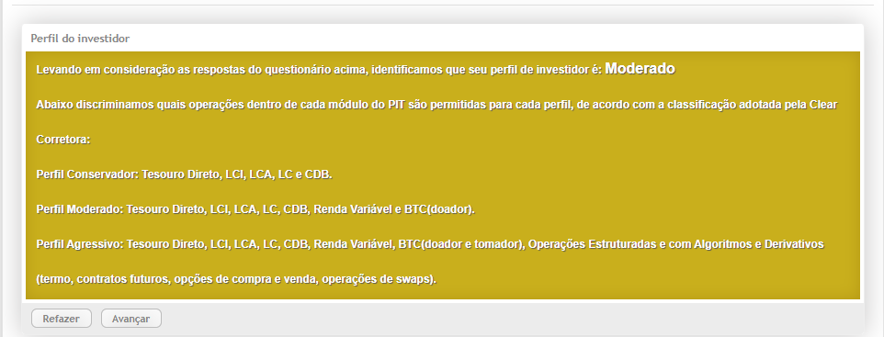
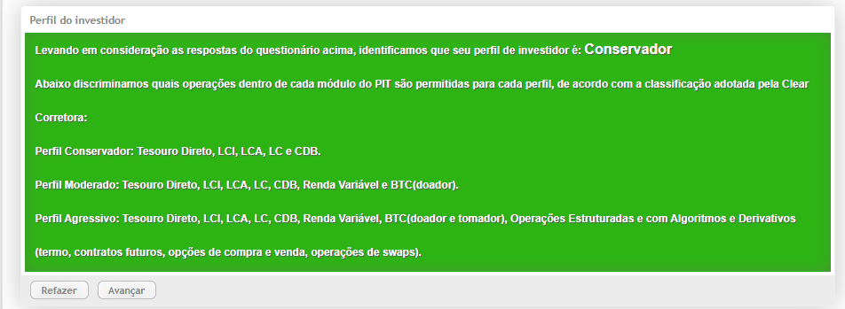
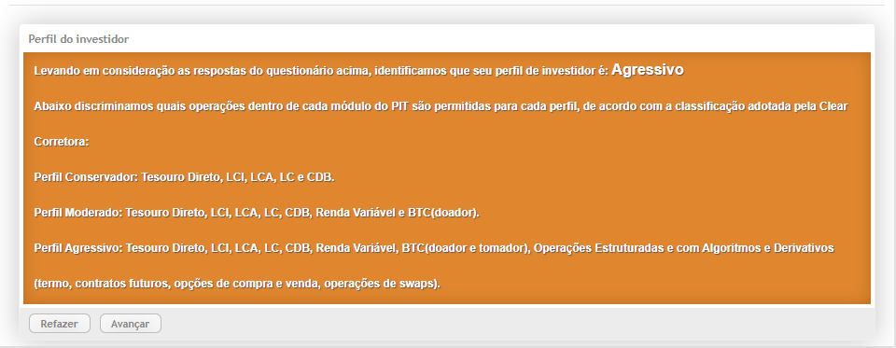
Entrega 01 | Login, Cadastro,Tela Inicial com layout finalizado, Questionário no primeiro login | 2020-09-30
Entrega 02 | CRUD da planilha e permitir que o cliente preencha o questionário novamente, finalizar suitability, corrigir o layout com os textos e ícone. | 2020-10-11
Entrega 03 | Regras de balanceamento | 2020-10-17
Entrega 04 | Exportação do relatório (planilha) com os ativos dos clientes | 2020-10-25
Entrega 05 | Gráficos igual do excel, mostrando as recomendações de balanceamento | 2020-11-03
Entrega 06 | Itens complementares como puxar valores de índices por API | 2020-11-15

 | EXEMPLO DO QUESTIONÁRIO
 | Três tipos de perfil: Conservador, Moderado, Agressivo. Em Assinatura Eletrônica, pode colocar a senha do usuário para confirmar as respostas.

